立替払いがある場合
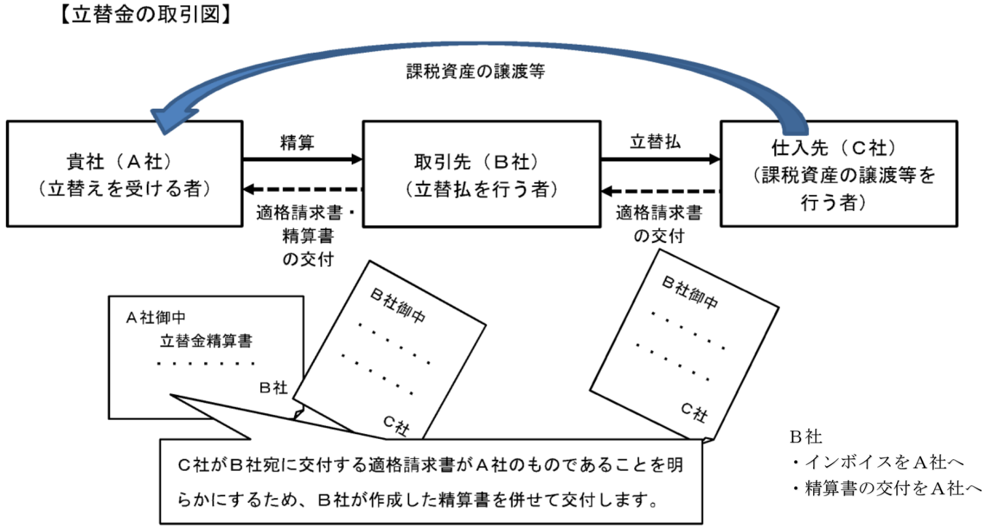
立替払いがある場合

①立替払いがあるものは立替精算書と精算金額の内訳となる請求書等
（相手が適格請求書等発行事業者の場合はインボイス）の写しを添付してください。
②立替と立替でない請求はわけて発行してください。
例）
・立替工事費 | ○立替精算書＋精算金額の内訳となる請求書等（相手が適格請求書等発行事業者の場合はインボイス）の写し
・立替機器
・防護管 | ○請求書＋出来高調書ｏｒ請求明細書
・防護用シート
・運搬費

立替精算書
請求年月日
立替精算書＊
株式会社 秀建 御中 |  |  |  | 2023-09-25
 | 担当 | ○○
 |  |  | 請求者コード | S
現場名 | ○○マンション 大規模修繕 |  | 住所 | 〒○○○-○○○○ 神奈川県横浜市都筑区大丸23-6 | ※黄色のセルをご入力ください
㊞
精算金額 | 円 |  | 会社名 | 株式会社 ○○ | ※立替金の内訳となる請求書等（相手が適格請求書等発行事業者の場合はインボイス）の写しを添付してください。
 |  |  | 電話番号 | ○○○-○○○-○○○○
 |  |  | 銀行 | ○○銀行
 |  |  | 支店名 | ○○支店
 |  |  | 種別 | 当座
 |  |  | 口座番号 | 0123456
 |  |  | カタカナ口座名 | カ）○○○○

(1) 毎月末締め、毎月25日必着
(2) 請求書には日付、担当者、請求者情報、現場名をご入力ください。
(3) 上記の精算金額の内訳となる請求書等
（相手が適格請求書等発行事業者の場合はインボイス）の写しを添付してください。
(4) 請求金額が税抜5万円を超える場合、振込手数料は受注者様にてご負担をお願いいたします。

